АП+Прайс
 |  | АДРЕСНАЯ ПРОГРАММА И ПРАЙС

 |  | БАЛАШИХА НОВОСТРОЙКИ

РАЙОН
 | Количество стендов | Микрорайон | Кол-во стендов | Дата начала РК (период 1мес) | Стоимость А5 250 руб стенд | Стоимость А4 390 руб стенд | Стоимость А3 660 руб стенд | Рекламный носитель
БАЛАШИХА НОВОСТРОЙКИ | 97 | 1 Мая | 44 | с 1 числа | 11,000.00 | 16,720.00 | 29,040.00 | Закрытый стенд в лифте
1 Мая | 44 | Янтарный_Изумрудный | 53 | с 1 числа | 13,250.00 | 20,140.00 | 34,980.00 | Закрытый стенд в лифте
1-го Мая 17 | 6 | Итог | 97 |  | 24,250.00 | 36,860.00 | 64,020.00
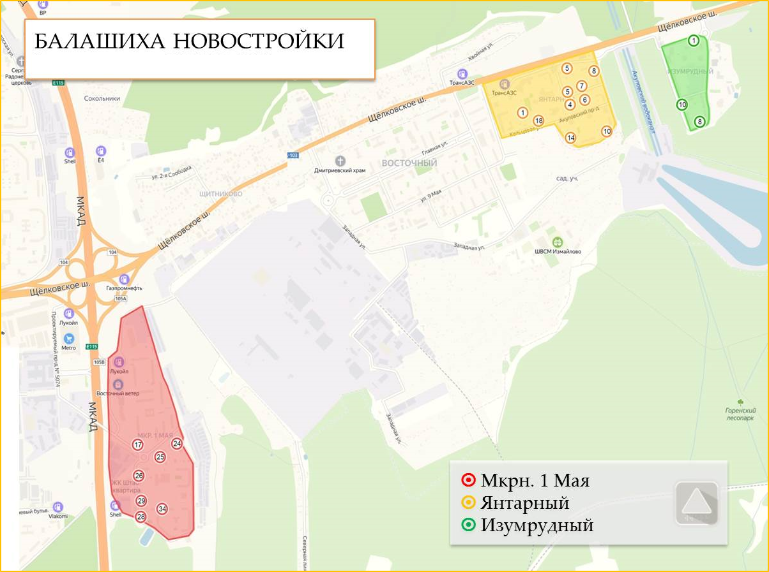
1-го Мая 24 | 6
1-го Мая 25 | 4
1-го Мая 26 | 6
1-го Мая 28 | 4
1-го Мая 29 | 9
1-го Мая 34 | 8
1-го Мая 27 | 1
Янтарный_Изумрудный | 53
Изумрудный кв-л 10 | 1
Изумрудный кв-л 8 | 3
Янтарный_Кольцевая 10 | 12
Янтарный_Кольцевая 14 | 4
Янтарный_Кольцевая 5 | 8
Янтарный_Кольцевая 8 | 8
Янтарный_Молодежный б-р 1 | 4
Янтарный_Молодежный б-р 5\3 | 4
Янтарный_Молодежный б-р 7 | 4
Янтарный_Кольцевая 24 | 3
Янтарный_Молодежный б-р 8 | 2
Общий итог | 97

